图纸信息表
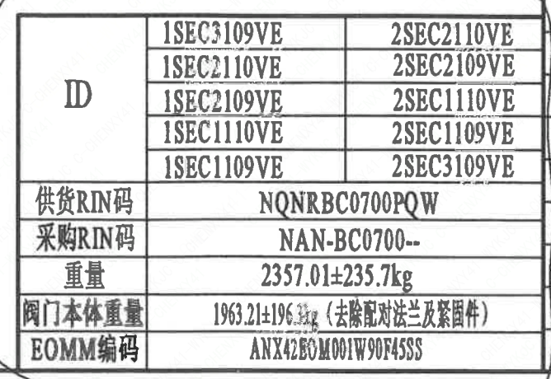
页码 | 表格名称 | 字段名称 | 字段值 | 标准字段名 | 标准字段值
1 | 阀门参数表 | ID | 1SEC1109VE,1SEC1110VE,1SEC2109VE,1SEC2110VE,1SEC3109VE,2SEC1109VE,2SEC1110VE,2SEC2109VE,2SEC2110VE,2SEC3109VE | 功能位置编码 | 1SEC1109VE,1SEC1110VE,1SEC2109VE,1SEC2110VE,1SEC3109VE,2SEC1109VE,2SEC1110VE,2SEC2109VE,2SEC2110VE,2SEC3109VE
1 | 阀门参数表 | 供货RIN码 | NQNRBC0700PQW | 供货RIN码 | NQNRBC0700PQW
1 | 阀门参数表 | 采购RIN码 | NAN-BC0700-- | 采购RIN码 | NAN-BC0700--
1 | 阀门参数表 | 重量 | 2357.01±235.7kg
1 | 阀门参数表 | 阀门本体重量 | 1963.21±196.3kg（去除配对法兰及紧固件）
1 | 阀门参数表 | EOMM编码 | ANX42EOM001W90F45SS
1 | 主要性能参数 | 公称尺寸 | DN700 | 阀门入口口径 | DN700
 |  |  |  | 阀门出口口径 | DN700
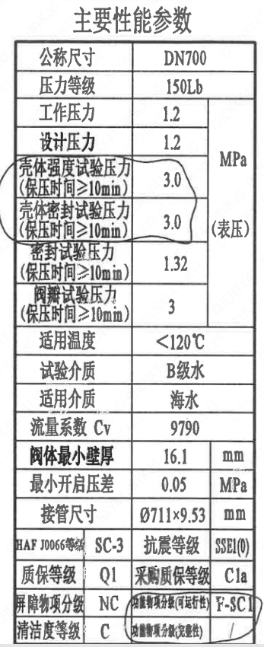
1 | 主要性能参数 | 压力等级 | 150Lb
1 | 主要性能参数 | 工作压力 | 1.2
1 | 主要性能参数 | 设计压力 | 1.2 | 设计压力 | 1.2
1 | 主要性能参数 | 壳体强度试验压力（保压时间≥10mm） | 3.0
1 | 主要性能参数 | 壳体密封试验压力（保压时间≥10mm） | 3.0
1 | 主要性能参数 | 密封试验压力（保压时间≥10min） | 1.32
1 | 主要性能参数 | 阀瓣试验压力（保压时间≥10min） | 3
1 | 主要性能参数 | 适用温度 | <120℃
1 | 主要性能参数 | 试验介质 | B级水
1 | 主要性能参数 | 适用介质 | 海水 | 流体介质 | E
1 | 主要性能参数 | 流量系数 Cv | 9790 | 设计要求流量系数 | 9790
1 | 主要性能参数 | 阀体最小壁厚 | 16.1
1 | 主要性能参数 | 最小开启压差 | 0.05
1 | 主要性能参数 | 接管尺寸 | ∅711×9.53 | 入口接管外径 | 711
 |  |  |  | 入口接管壁厚 | 9.53
 |  |  |  | 出口接管外径 | 711
 |  |  |  | 出口接管壁厚 | 9.53
1 | 主要性能参数 | HAF J0066等级 | SC-3 | 核安全等级（阀门本体） | SC-3
1 | 主要性能参数 | 抗震等级 | SSE1（O) | 抗震要求 | SSE1
 |  |  |  | 抗震分类 | O
1 | 主要性能参数 | 质保等级 | Q1 | 物项质保等级 | Q1
1 | 主要性能参数 | 采购质保等级 | C1a
1 | 主要性能参数 | 屏障物项分级 | NC | 屏障物项分级 | NC
1 | 主要性能参数 | 功能物项分级（可运行性） | F-SC1 | 功能物项分级（可运行性） | F-SC1
1 | 主要性能参数 | 清洁度等级 | C | 清洁度等级 | C
1 | 主要性能参数 | 功能物项分级（完整性） | / | 功能物项分级（完整性）

材料清单
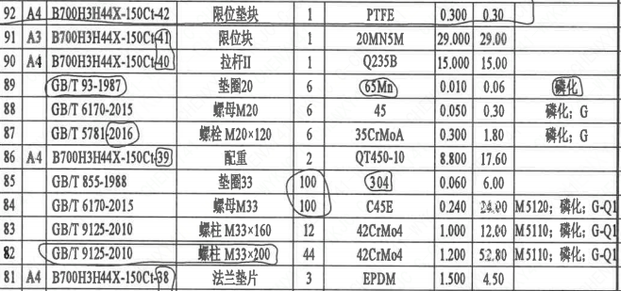
页码 | 序号 | 幅面 | 代号 | 名称 | 数量 | 材料 | 单件 | 总计 | 备注
1 | 1 | A4 | B700H3H44X-150Ct-01 | 端盖Ⅰ | 1 | P280GH | 9.800 | 9.80 | M1122
1 | 2 | A4 | B700H3H44X-150Ct-02 | 垫片 | 2 | 微孔改性聚四氟乙烯 | 0.150 | 0.30
1 | 3 |  | GB/T 5781-2016 | 螺栓M16×50 | 6 | 42CrMo4 | 0.100 | 0.60 | M5110磷化;G-Q1
1 | 4 |  | GB/T 855-1988 | 垫圈16 | 6 | 304 | 0.010 | 0.06
1 | 5 |  | LNB31-2007 | 减摩调整垫60 | 1 | ZCuAl10Fe5Ni5 | 0.240 | 0.24
1 | 6 |  | LNB36-2014 | 对开圆环70 | 1 | ZCuAl10Fe5Ni5 | 0.430 | 0.43
1 | 7 | A4 | B700H3H44X-150Ct-03 | 轴承Ⅰ | 1 | ZCuAl10Fe5Ni5 | 10.500 | 10.50
1 | 8 | A4 | B700H3H44X-150Ct-04 | 轴承Ⅱ | 2 | ZCuAl10Fe5Ni5 | 4.300 | 8.60
1 | 9 |  | GB/T 70.1-2008 | 螺钉M8×16 | 8 | SAF2205 | 0.010 | 0.08 | G
1 | 10 |  | GB/T 95-2002 | 垫圈8 | 8 | SAF2205 | 0.010 | 0.08
1 | 11 |  | GB/T 9125-2010 | 螺柱M33×160 | 16 | 42CrMo4 | 1.000 | 16.00 | M5110磷化;G-Q1
1 | 12 |  | GB/T 9125-2010 | 螺柱M33×120 | 12 | 42CrMo4 | 0.700 | 8.40 | M5110磷化;G-Q1
1 | 13 |  | GB/T 6170-2015 | 螺母M33 | 44 | C45E | 0.240 | 10.56 | M5120磷化;G-Q1
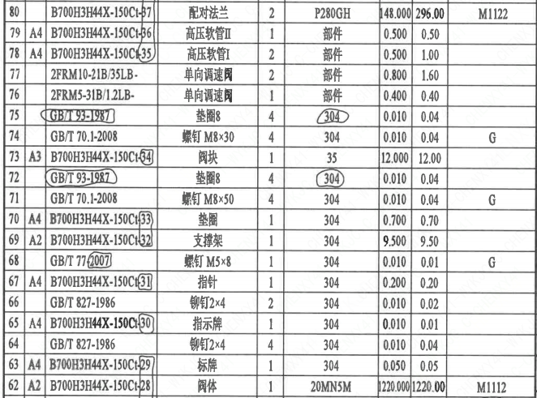
1 | 14 |  | GB/T 855-1988 | 垫圈33 | 44 | 304 | 0.060 | 2.64
1 | 15 | A3 | B700H3H44X-150Ct-05 | 阀盖 | 1 | 20MN5M+316L | 225.000 | 225.00 | M1112
1 | 16 |  | LNP06-2010 | O形圈 96×3.5 | 4 | EPDM | 0.010 | 0.04
1 | 17 |  | LNP06-2010 | O形圈 86×3.5 | 4 | EPDM | 0.010 | 0.04
1 | 18 | A4 | B700H3H44X-150Ct-06 | 紧定螺钉 | 2 | SAF2205 | 0.050 | 0.10
1 | 19 | A4 | B700H3H44X-150Ct-07 | 键22×125 | 1 | SAF2205 | 0.300 | 0.30
1 | 20 | A4 | B700H3H44X-150Ct-08 | 轴承Ⅲ | 1 | ZCuAl10Fe5Ni5 | 4.960 | 4.96
1 | 21 | A4 | B700H3H44X-150Ct-09 | 端盖Ⅱ | 1 | P280GH | 11.800 | 11.80 | M1122;G-Q3
1 | 22 |  | LNP06-2010 | O形圈 150×5.7 | 2 | EPDM | 0.010 | 0.02
1 | 23 |  | GB/T 5781-2016 | 螺栓 M16×50 | 6 | 42CrMo4 | 0.100 | 0.60 | M5110磷化;G-Q1
1 | 24 |  | GB/T 855-1988 | 垫圈 16 | 6 | 304 | 0.010 | 0.06
1 | 25 |  | LNB39-2015 | 上填料 A80 | 1 | EPDM | 0.100 | 0.10
1 | 26 |  | LNB39-2015 | 中填料 B80 | 3 | EPDM | 0.100 | 0.30
1 | 27 |  | LNB39-2015 | 下填料 C80 | 1 | EPDM | 0.100 | 0.10
1 | 28 | A4 | B700H3H44X-150Ct-10 | 填料压盖 | 1 | P280GH | 1.400 | 1.40 | M1122;G-Q3
1 | 29 | A4 | B700H3H44X-150Ct-11 | 填料压套 | 1 | ZCuAl10Fe5Ni5 | 1.000 | 1.00
1 | 30 |  | GB/T 9125-2010 | 螺柱 M20×90 | 2 | 42CrMo4 | 0.200 | 0.40 | M5110磷化;G-Q1
1 | 31 |  | GB/T 6170-2015 | 螺母 M20 | 2 | C45E | 0.060 | 0.12 | M5120磷化;G-Q1
1 | 32 | A4 | B700H3H44X-150Ct-12 | 阀座 | 1 | SAF2507 | 26.840 | 26.84
1 | 33 |  | LNP06-2010 | O形圈 600×8.6 | 1 | EPDM | 0.010 | 0.01
1 | 34 |  | GB/T 70.1-2008 | 螺钉 M8×20 | 20 | SAF2205 | 0.010 | 0.20 | G
1 | 35 |  | GB/T 95-2002 | 垫圈 8 | 20 | SAF2205 | 0.010 | 0.20
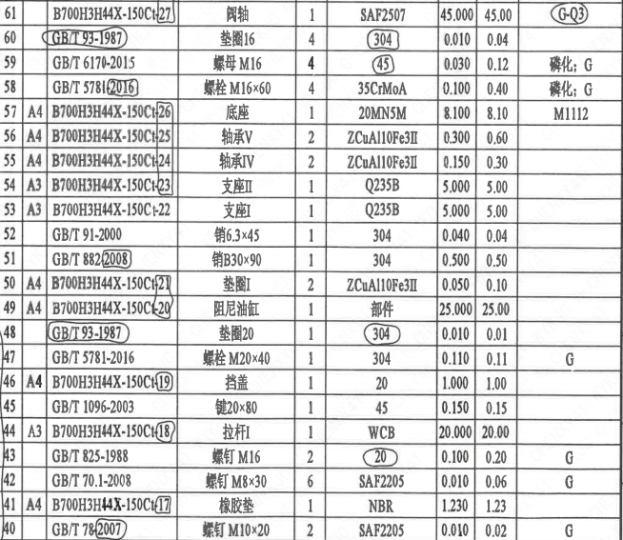
1 | 36 | A3 | B700H3H44X-150Ct-13 | 阀板 | 1 | ZSAF2507 | 129.000 | 129.00
1 | 37 | A4 | B700H3H44X-150Ct-14 | 密封圈 | 1 | EPDM | 0.500 | 0.50
1 | 38 | A3 | B700H3H44X-150Ct-15 | 摆臂 | 1 | ZSAF2507 | 63.000 | 63.00
1 | 39 | A4 | B700H3H44X-150Ct-16 | 螺母 | 1 | SAF2205 | 4.100 | 4.10
1 | 40 |  | GB/T 78-2007 | 螺钉 M10×20 | 2 | SAF2205 | 0.010 | 0.02 | G
1 | 41 | A4 | B700H3H44X-150Ct-17 | 橡胶垫 | 1 | NBR | 1.230 | 1.23
1 | 42 |  | GB/T 70.1-2008 | 螺钉 M8×30 | 6 | SAF2205 | 0.010 | 0.06 | G
1 | 43 |  | GB/T 825-1988 | 螺钉 M16 | 2 | 20 | 0.100 | 0.20 | G
1 | 44 | A3 | B700H3H44X-150Ct-18 | 拉杆Ⅰ | 1 | WCB | 20.000 | 20.00
1 | 45 |  | GB/T 1096-2003 | 键20×80 | 1 | 45 | 0.150 | 0.15
1 | 46 | A4 | B700H3H44X-150Ct-19 | 挡盖 | 1 | 20 | 1.000 | 1.00
1 | 47 |  | GB/T 5781-2016 | 螺栓 M20×40 | 1 | 304 | 0.110 | 0.11 | G
1 | 48 |  | GB/T 95-1987 | 垫圈20 | 1 | 304 | 0.010 | 0.01
1 | 49 | A4 | B700H3H44X-150Ct-20 | 阻尼油缸 | 1 | 部件 | 25.000 | 25.00
1 | 50 | A4 | B700H3H44X-150Ct-21 | 垫圈Ⅰ | 2 | ZCuAl10Fe3Ⅱ | 0.050 | 0.10
1 | 51 |  | GB/T 882-2008 | 销轴B30×90 | 1 | 304 | 0.500 | 0.50
1 | 52 |  | GB/T 91-2000 | 销6.3×45 | 1 | 304 | 0.040 | 0.04
1 | 53 | A3 | B700H3H44X-150Ct-22 | 支座Ⅰ | 1 | Q235B | 5.000 | 5.00
1 | 54 | A3 | B700H3H44X-150Ct-23 | 支座Ⅱ | 1 | Q235B | 5.000 | 5.00
1 | 55 | A4 | B700H3H44X-150Ct-24 | 轴承Ⅳ | 1 | ZCuAl10Fe3Ⅱ | 0.150 | 0.30
1 | 56 | A4 | B700H3H44X-150Ct-25 | 轴承Ⅴ | 1 | ZCuAl10Fe3Ⅱ | 0.300 | 0.60
1 | 57 | A4 | B700H3H44X-150Ct-26 | 底座 | 1 | 20Mn5M | 8.100 | 8.10 | M1112
1 | 58 |  | GB/T 5781-2016 | 螺栓 M16×60 | 4 | 35CrMoA | 0.100 | 0.40 | 磷化;G
1 | 59 |  | GB/T 6170-2015 | 螺母 M16 | 4 | 45 | 0.030 | 0.12 | 磷化;G
1 | 60 |  | GB/T 95-1987 | 垫圈16 | 4 | 304 | 0.010 | 0.04
1 | 61 |  | B700H3H44X-150Ct-27 | 阀轴 | 1 | SAF2507 | 45.000 | 45.00 | G-Q3
1 | 62 | A2 | B700H3H44X-150Ct-28 | 阀体 | 1 | 20MN5M | 1220.000 | 1220.00 | M1112
1 | 63 | A4 | B700H3H44X-150Ct-29 | 标牌 | 1 | 304 | 0.050 | 0.05
1 | 64 |  | GB/T 827-1986 | 铆钉2×4 | 4 | 304 | 0.010 | 0.04
1 | 65 | A4 | B700H3H44X-150Ct-30 | 指示牌 | 1 | 304 | 0.010 | 0.01
1 | 66 |  | GB/T 827-1986 | 铆钉2×4 | 2 | 304 | 0.010 | 0.02
1 | 67 | A4 | B700H3H44X-150Ct-31 | 指针 | 1 | 304 | 0.200 | 0.20
1 | 68 |  | GB/T 77-2007 | 螺钉 M5×8 | 1 | 304 | 0.010 | 0.01 | G
1 | 69 | A2 | B700H3H44X-150Ct-32 | 支撑架 | 1 | 304 | 9.500 | 9.50
1 | 70 | A4 | B700H3H44X-150Ct-33 | 垫圈 | 1 | 304 | 0.700 | 0.70
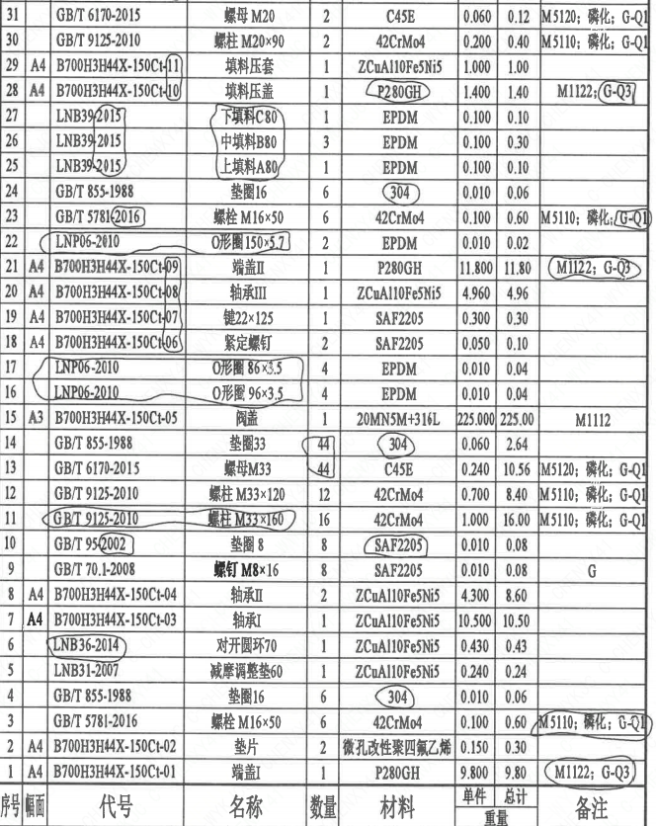
1 | 71 |  | GB/T 70.1-2008 | 螺钉 M8×50 | 4 | 304 | 0.010 | 0.04 | G
1 | 72 |  | GB/T 93-1987 | 垫圈8 | 4 | 304 | 0.010 | 0.04
1 | 73 | A3 | B700H3H44X-150Ct-34 | 阀块 | 1 | 35 | 12.000 | 12.00
1 | 74 |  | GB/T 70.1-2008 | 螺钉 M8×30 | 4 | 304 | 0.010 | 0.04 | G
1 | 75 |  | GB/T 93-1987 | 垫圈8 | 4 | 304 | 0.010 | 0.04
1 | 76 |  | 2FRM5-31B/1.2LB- | 单向调速阀 | 1 | 部件 | 0.400 | 0.40
1 | 77 |  | 2FRM10-21B/35LB- | 单向调速阀 | 2 | 部件 | 0.800 | 1.60
1 | 78 | A4 | B700H3H44X-150Ct-35 | 高压软管Ⅰ | 2 | 部件 | 0.500 | 1.00
1 | 79 | A4 | B700H3H44X-150Ct-36 | 高压软管Ⅱ | 1 | 部件 | 0.500 | 0.50
1 | 80 |  | B700H3H44X-150Ct-37 | 配对法兰 | 2 | P280GH | 148.000 | 296.00 | M1122
1 | 81 | A4 | B700H3H44X-150Ct-38 | 法兰垫片 | 3 | EPDM | 1.500 | 4.50
1 | 82 |  | GB/T 9125-2010 | 螺柱 M33×200 | 44 | 42CrMo4 | 1.200 | 52.80 | M5110磷化;G-Q1
1 | 83 |  | GB/T 9125-2010 | 螺柱 M33×160 | 12 | 42CrMo4 | 1.000 | 12.00 | M5110磷化;G-Q1
1 | 84 |  | GB/T 6170-2015 | 螺母M33 | 100 | C45E | 0.240 | 24.00 | M5120磷化;G-Q1
1 | 85 |  | GB/T 855-1988 | 垫圈33 | 100 | 304 | 0.060 | 6.00
1 | 86 | A4 | B700H3H44X-150Ct-39 | 配重 | 2 | QT450-10 | 8.800 | 17.60
1 | 87 |  | GB/T 5781-2016 | 螺栓 M20×120 | 6 | 35CrMoA | 0.300 | 1.80 | 磷化;G
1 | 88 |  | GB/T 6170-2015 | 螺母M20 | 6 | 45 | 0.050 | 0.30 | 磷化;G
1 | 89 |  | GB/T 93-1987 | 垫圈20 | 6 | 65Mn | 0.010 | 0.06 | 磷化
1 | 90 | A4 | B700H3H44X-150Ct-40 | 拉杆Ⅱ | 1 | Q235B | 15.000 | 15.00
1 | 91 | A3 | B700H3H44X-150Ct-41 | 限位块 | 1 | 20Mn5M | 29.000 | 29.00
1 | 92 | A4 | B700H3H44X-150Ct-42 | 限位垫块 | 1 | PTFE | 0.300 | 0.30

技术要求
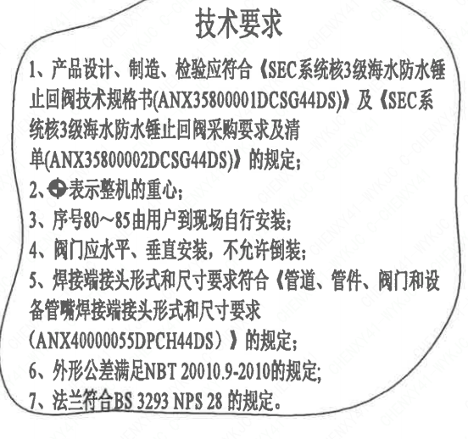
页码 | 字段名称 | 内容
1 | 技术要求-1 | 1、产品设计、制造、检验应符合《SEC系统核3级海水防水锤止回阀技术规格书（ANX35800001DCSG44DS）》 及《SEC系统核3级海水防水锤止回阀采购要求及清单（ANX35800002DCSG44DS）) 的规定；
1 | 技术要求-2 | 2、表示整机的重心；
1 | 技术要求-3 | 3、序号80～85由用户到现场自行安装；
1 | 技术要求-4 | 4、阀门应水平、垂直安装，不允许倒装；
1 | 技术要求-5 | 5、焊接端接头形式和尺寸要求符合《管道、管件、阀门和设备管嘴焊接端接头形式和尺寸要求（ANX40000055DPCH44DS）》 的规定；
1 | 技术要求-6 | 6、外形公差满足NBT20010.9-2010的规定；
1 | 技术要求-7 | 7、法兰符合BS 3293 NPS 28 的规定。
1 | 采购要求及清单文件编码 | ANX35800002DCSG44DS

图签栏
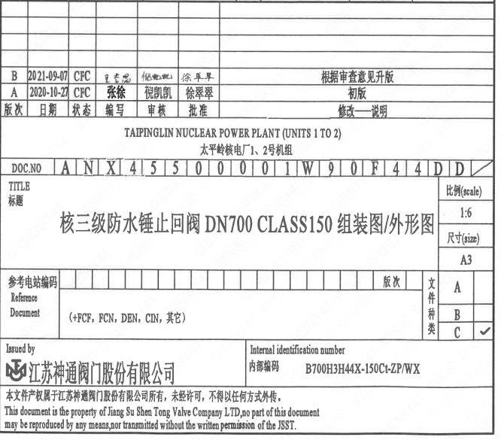
页码 | 文件编码 | 卷标 | 标题 | 参考文件编码 | 参考电站编码版次
1 | ANX45500001W90F44DD |  | 核三级防水锤止回阀DN700 CLASS150组装图/外形图

